АП+Прайс
 |  | АДРЕСНАЯ ПРОГРАММА И ПРАЙС

 |  | БУТОВО НОВОСТРОЙКИ

РАЙОН
 | Количество стендов | Микрорайон | Кол-во стендов | Стоимость А5 | Стоимость А4 490 руб стенд | Стоимость А3 890 руб стенд | Дата начала РК (период 1мес) | Рекламный носитель
БУТОВО НОВОСТРОЙКИ | 223 | Бутово (Дрожжино) | 62 | 15,500.00 | 30,380.00 | 55,180.00 | с 2 числа | Закрытый стенд в лифтовом холле
Бутово (Дрожжино) | 62 | Бутово Восточное (Боброво) | 66 | 16,500.00 | 32,340.00 | 58,740.00 | с 2 числа | Закрытый стенд в лифтовом холле
Ленинский р-н Булатниковское с.п. Новое ш. 10 к2 | 1 | ЖК Бунинский | 24 | 6,000.00 | 11,760.00 | 21,360.00 | с 2 числа | Закрытый стенд в лифте
Ленинский р-н Булатниковское с.п. Новое ш. 11 | 1 | ЖК Бутово Парк | 19 | 4,750.00 | 9,310.00 | 16,910.00 | с 2 числа | Закрытый стенд в лифте/ (') лифтовом холле
Ленинский р-н Булатниковское с.п. Новое ш. 12 к1 | 4 | Южное Бутово | 52 | 16,000.00 | 25,480.00 | 46,280.00 | с 2 числа | Закрытый стенд в лифте
Ленинский р-н Булатниковское с.п. Новое ш. 13 | 3 | Итог | 223 | 58,750.00 | 109,270.00 | 198,470.00
Ленинский р-н Булатниковское с.п. Новое ш. 15 | 5
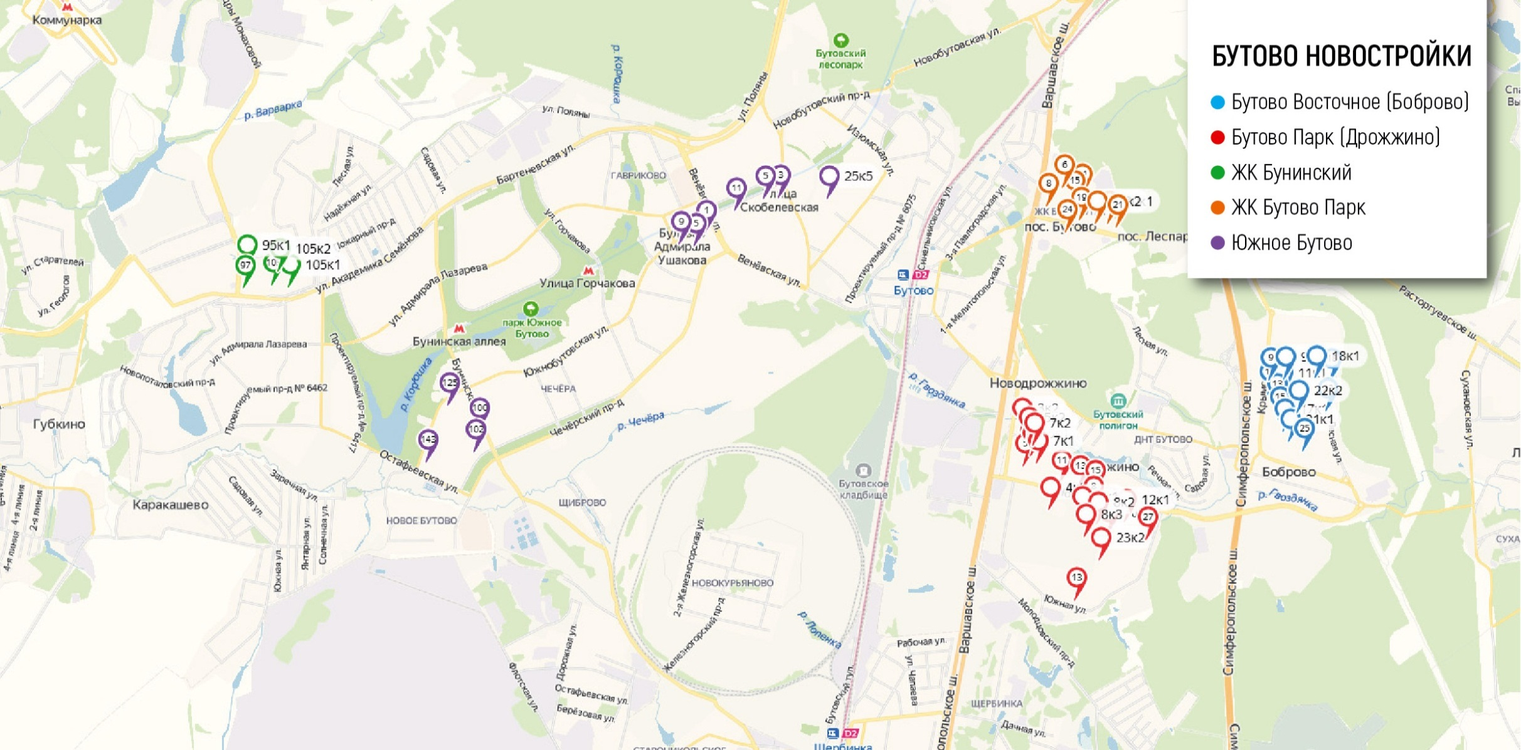
Ленинский р-н Булатниковское с.п. Новое ш. 3 к2 | 1
Ленинский р-н Булатниковское с.п. Новое ш. 4 к2 | 3
Ленинский р-н Булатниковское с.п. Новое ш. 5 | 1
Ленинский р-н Булатниковское с.п. Новое ш. 5 к1 | 1
Ленинский р-н Булатниковское с.п. Новое ш. 5 к2 | 2
Ленинский р-н Булатниковское с.п. Новое ш. 7 к1 | 4
Ленинский р-н Булатниковское с.п. Новое ш. 7 к2 | 3
Ленинский р-н Булатниковское с.п. Новое ш. 8 | 5
Ленинский р-н Булатниковское с.п. Новое ш. 8 к1 | 4
Ленинский р-н Булатниковское с.п. Новое ш. 8 к2 | 3
Ленинский р-н Булатниковское с.п. Новое ш. 8 к3 | 7
Ленинский р-н Булатниковское с.п. Южная 13 | 3
Ленинский р-н Булатниковское с.п. Южная 23 к2 | 7
Ленинский р-н Булатниковское с.п. Южная 27 | 4
Бутово Восточное (Боброво) | 66
Ленинский р-н Булатниковское с.п. Крымская 11 | 1
Ленинский р-н Булатниковское с.п. Крымская 11 к1 | 4
Ленинский р-н Булатниковское с.п. Крымская 13 | 6
Ленинский р-н Булатниковское с.п. Крымская 15 | 6
Ленинский р-н Булатниковское с.п. Крымская 17 к1 | 6
Ленинский р-н Булатниковское с.п. Крымская 21 к1 | 6
Ленинский р-н Булатниковское с.п. Крымская 25 | 6
Ленинский р-н Булатниковское с.п. Крымская 9 | 3
Ленинский р-н Булатниковское с.п. Крымская 9 к1 | 5
Ленинский р-н Булатниковское с.п. Лесная 18 | 6
Ленинский р-н Булатниковское с.п. Лесная 18 к1 | 5
Ленинский р-н Булатниковское с.п. Лесная 22 | 6
Ленинский р-н Булатниковское с.п. Лесная 22 к2 | 6
ЖК Бунинский | 24
Александры Монаховой 103 | 6
Александры Монаховой 105 к1 | 7
Александры Монаховой 105 к2 | 2
Александры Монаховой 95 к1 | 4
Александры Монаховой 97 | 5
ЖК Бутово Парк | 19
Ленинский р-н Бутово-Парк 15 | 5
Ленинский р-н Бутово-Парк 20 к1 | 2
Ленинский р-н Бутово-Парк 24 | 2
Ленинский р-н Бутово-Парк 11 ' | 4
Ленинский р-н Бутово-Парк 19 ' | 2
Ленинский р-н Бутово-Парк 20 к2 ' | 1
Ленинский р-н Бутово-Парк 21 ' | 1
Ленинский р-н Бутово-Парк 24 ' | 1
Ленинский р-н Бутово-Парк 6 ' | 1
Южное Бутово | 52
Адмирала Ушакова бульвар 11 | 10
Адмирала Ушакова бульвар 3 | 3
Адмирала Ушакова бульвар 5 | 8
Скобелевская 25 к5 | 2
Чечерский проезд 100 | 8
Чечерский проезд 102 | 10
Южнобутовская 125 | 5
Южнобутовская 143 | 5
Южнобутовская 9 | 1
Общий итог | 223

